信用交易
融资融券市场交易数据统计(2025-06-05)

标的证券 | 融资融券余额（亿元） | 融资余额（亿元） | 融券余额（亿元） | 融资买入额（亿元） | 融资融券规模变化（亿元） | 融资余额增幅(‰) | 融券余额增幅(%)
统计数据 | 18,116.80 | 17,940.61 | 121.53 | 1,139.66 | 47.75 | 2.52 | 1.48
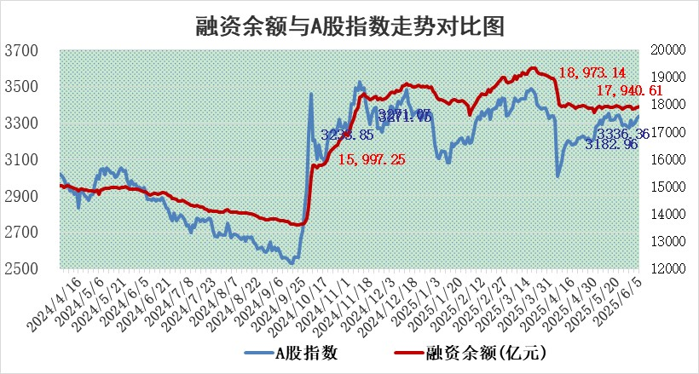

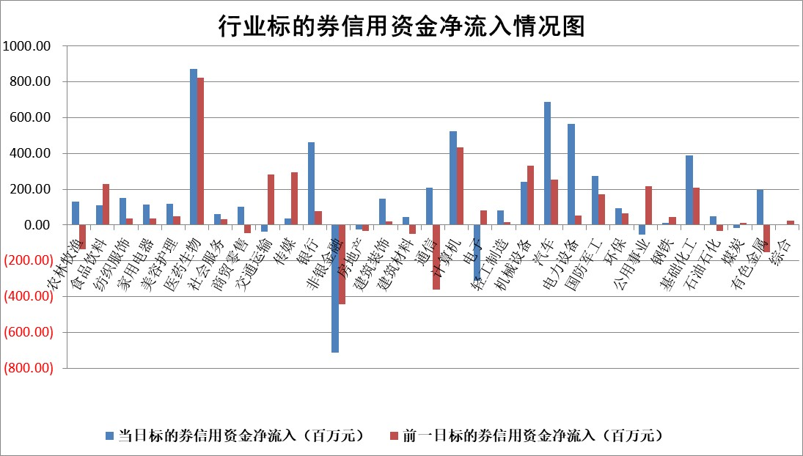

标的基金代码 | 标的基金简称 | 融资余额/市值(%) | 融资余额增幅(%) | 融资买入额/成交金额(%) | （融资余额净增额-融券余额净增额）/市值(‱) | 融券余额降幅(%) | ABS[（融资余额净增额-融券余额净增额）/市值净增额-1](%)
159902 | 华夏中小板ETF | 0.00 | 0.00 | 0.00 | 0.00 | 0.00 | 100.00
159915 | 易方达创业板ETF | 2.19 | -0.57 | 528721.68 | -1.25 | 3.70 | 102.01
159919 | 嘉实沪深300ETF | 0.64 | -0.69 | 0.90 | -0.46 | -1.60 | 101.82
159920 | 华夏恒生ETF | 31.36 | -0.04 | 27.32 | -1.33 | -0.76 | 101.76
159922 | 嘉实中证500ETF | 0.90 | 0.37 | 10.03 | -9.49 | -53.22 | 90.78
159925 | 南方沪深300ETF | 0.69 | 64.21 | 7.64 | 26.85 | -0.23 | 95.94
159928 | 消费ETF | 1.71 | 1.72 | 1.60 | 2.89 | 0.49 | 105.65
159934 | 易方达黄金ETF | 26.17 | -0.10 | 7.31 | -2.72 | 0.00 | 127.88
159939 | 全指信息技术ETF | 1.07 | 0.37 | 41.88 | 0.46 | 13.94 | 99.82
159940 | 全指金融地产ETF | 0.28 | 0.01 | 0.00 | 0.00 | 0.00 | 100.01
159995 | 半导体芯片ETF | 2.99 | 1.01 | 359.35 | 2.93 | -1.24 | 97.98
159997 | 天弘中证电子ETF | 0.78 | 0.93 | 1.44 | 0.71 | -2.33 | 99.76
159998 | 天弘中证计算机主题ETF | 2.88 | 23.06 | 1.76 | 53.93 | 0.00 | 85.00
510050 | 华夏上证50ETF | 1.81 | -0.67 | 122.41 | -1.22 | -0.01 | 88.83
510180 | 华安上证180ETF | 0.39 | -0.84 | 2.35 | -0.56 | -27.73 | 102.40
510880 | 华泰柏瑞红利ETF | 0.44 | 0.42 | 3.03 | 0.19 | 0.63 | 100.38
510900 | 易方达恒生H股ETF | 35.34 | -0.10 | 2.91 | -3.64 | 0.00 | 104.79
511010 | 5年期国债ETF | 1.78 | -4.93 | 0.03 | -9.23 | 0.00 | 294.50
511380 | 可转债及可交换债券ETF | 2.25 | -8.34 | 32.35 | -20.51 | -0.21 | 140.08
512000 | 全指证券ETF | 6.23 | -2.11 | 12.38 | -13.83 | -3.69 | 193.98
512010 | 沪深300医药卫生ETF | 4.51 | 1.24 | 51.57 | 5.71 | 4.24 | 106.61
512070 | 沪深300非银ETF | 2.60 | -1.61 | 759.06 | -4.27 | 0.00 | 101.72
512400 | 南方中证申万有色金属ETF | 1.31 | -1.94 | 0.32 | -1.63 | 13.03 | 102.42
512580 | 广发中证环保产业ETF | 0.81 | -7.58 | 0.02 | -6.66 | 0.00 | 124.90
512660 | 国泰中证军工ETF | 2.91 | -0.57 | 9.10 | -1.85 | -1.74 | 101.43
512800 | 华宝中证银行ETF | 4.38 | 1.49 | 1.60 | 6.91 | 1.58 | 94.93
512980 | 广发中证传媒ETF | 1.37 | -1.24 | 2217.71 | -1.41 | 1.79 | 101.47
515030 | 华夏中证新能源汽车ETF | 1.71 | -0.52 | 1.39 | -0.22 | 7.12 | 100.12
515050 | 华夏中证5G通信主题ETF | 1.21 | -5.99 | 2.28 | -8.76 | -6.91 | 102.60
515070 | 华夏中证人工智能ETF | 2.59 | -1.37 | 26.65 | -3.60 | 0.00 | 100.81
标的股票比较指标 |  | 融资余额/流通A股市值(%) | 融资余额增幅(%) | 融资买入额/成交金额(%) | （融资余额净增额-融券余额净增额）/流通A股市值(‱) | 融券余额降幅(%) | ABS[（融资余额净增额-融券余额净增额）/流通A股市值净增额-1](%)
前十名标的个股 |  | 大理药业 | 翠微股份 | 三祥新材 | 嘉戎技术 | 中科金财 | 青达环保
 |  | 卓朗科技 | 旭升集团 | 浙江龙盛 | 康力源 | 太阳电缆 | 德龙汇能
 |  | 鹏都农牧 | 曼卡龙 | 中国中冶 | 翠微股份 | 北化股份 | 美硕科技
 |  | 东旭光电 | 生益电子 | 三达膜 | 曼卡龙 | 江龙船艇 | 鑫宏业
 |  | 威创股份 | 嘉戎技术 | 凤凰光学 | 金城医药 | 模塑科技 | 瑞联新材
 |  | 海印股份 | 中兰环保 | 恒通股份 | 西测测试 | 国机精工 | 光华科技
 |  | 广汇汽车 | 西测测试 | 韵达股份 | 兰剑智能 | 新劲刚 | 鼎龙科技
 |  | 首航高科 | 乐惠国际 | 东莞控股 | 四方精创 | 高澜股份 | 金埔园林
 |  | 超华科技 | 洁雅股份 | 家家悦 | 游族网络 | 好当家 | 德必集团
 |  | 联络互动 | 兰剑智能 | 有研粉材 | 德福科技 | 煌上煌 | 亚华电子
后十名标的个股 |  | 中航产融 | 乐山电力 | 北方长龙 | 开勒股份 | 三维通信 | 卫星化学
 |  | 玉龙股份 | 霍普股份 | 迈普医学 | 中邮科技 | 华星创业 | 利和兴
 |  | 江苏吴中 | 开勒股份 | 天茂集团 | 德龙汇能 | 莱茵生物 | 航天科技
 |  | 海南椰岛 | 德龙汇能 | 海光信息 | 德固特 | 天银机电 | 鼎胜新材
 |  | 星光农机 | 德邦股份 | 中科曙光 | 波长光电 | 华西股份 | 凯盛科技
 |  | 帕瓦股份 | 奥克股份 | 国科微 | 乐山电力 | 法本信息 | 美埃科技
 |  | 美尔雅 | 波长光电 | 中航产融 | 香溢融通 | 国光电器 | 铜冠铜箔
 |  | 华西能源 | 中宠股份 | 玉龙股份 | 雪人股份 | 中电港 | 联域股份
 |  | 长园集团 | 森鹰窗业 | 江苏吴中 | 中科金财 | 生益电子 | 五洲医疗
 |  | 金刚光伏 | 中邮科技 | 海南椰岛 | 通行宝 | 通鼎互联 | 趣睡科技
说明：1.以上普通交易数据和信用交易数据皆以交易日收盘后数据为基准；2.上述标的证券总数据只计算标的证券市场总数据，不包括从标的证券中调出去标的证券数据，所以与交易所公布的总值略有不同； 3.上述行业采用申万一级行业分类；4.以上标的基金和标的个股中比较的6个指标值中：前5个（从左至右）为正向指标，值越大排名越靠前；第6个为逆向指标，值越小，排名越靠前；5.第6个指标中ABS[]表示求绝对值，其主要用于考量信用资金相对净流入对股价相对净变化的贡献程度；6.数据来源：wind，交易所。

 |  |  |  | 证券代码 | 新增融资余额 | 融资买入额 | 融资买入增幅前10
 |  | 1 | 西部建设 | 002302 | 80643953 | 177472374 | 41%
 |  | 2 | 天键股份 | 301383 | 27855096 | 56831811 | 39%
 |  | 3 | 井松智能 | 688251 | 7040854 | 13763946 | 27%
 |  | 4 | 国电电力 | 600795 | 116116226 | 151740647 | 23%
 |  | 5 | 华立科技 | 301011 | 9342856 | 31199107 | 23%
 |  | 6 | 捷邦科技 | 301326 | 9066090 | 22350547 | 22%
 |  | 7 | 海利尔 | 603639 | 19864834 | 35520613 | 20%
 |  | 8 | 华研精机 | 301138 | 7597460 | 13339451 | 16%
 |  | 9 | 鹏辉能源 | 300438 | 83773067 | 304558811 | 16%
 |  | 10 | 建科股份 | 301115 | 7106455 | 29879412 | 15%

